关系图
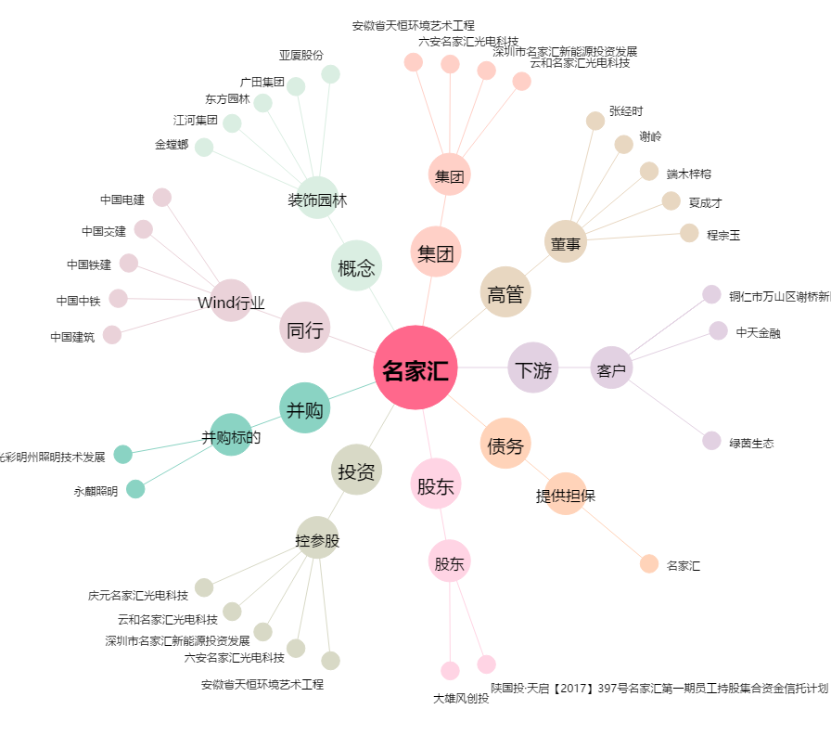
名家汇[300506.SZ] - 关系概览图

